Hoja1
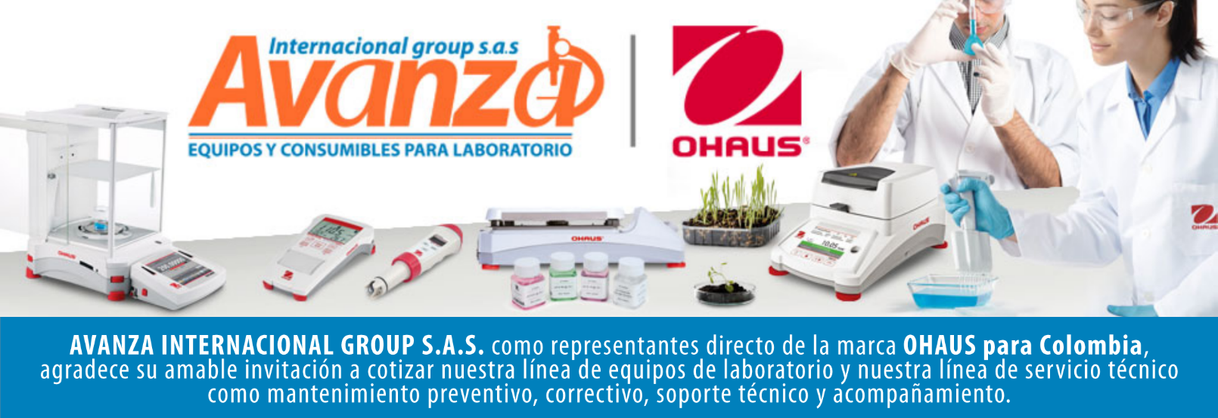

Información general
Cliente: Persona natural |  |  | NIT: 80.009.397
Contacto: CH |  |  | Celular: -
Numero de Cotizacion: CO10101 |  |  | Correo: -
Forma de Pago: Contado |  |  | Fecha de Validez: 2026-04-26
 |  |  | Fecha de Entrega: 45 dias habiles
Item | Producto | Descripcion | Garantia | Cant. | Valor unit. | Valor total
1 | 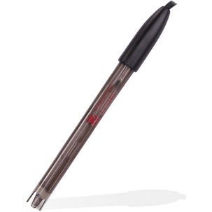 ST320 | Electrodo marca ohaus SAP: 83033967 Tipo de electrodo pH Intervalo de medición 0.00 – 13.00 pH Cable 1,1 m Material del eje Plástico Dimensiones 120 mm x 12 mm (LxØ) Medidores aplicables AB33M1; FB2200; ST5000i; ST5000i; ST5000; ST2200; ST300; ST400; AB33PH; AB23PH Rango de medición (temperatura) 0 °C – 80 °C Peso neto 80 g Rango de medición de pH 0 – 14 Rango de temperatura 0 °C – 80 °C Sensor de temperatura 30 kΩ Entorno de trabajo 10 °C – 40 °C, 85 % de HR, sin condensación | NA | 1 | $ 0 | $ 0

Contacto Comercial Mariana Rodriguez CEL 3183731171 cotizaciones@avanzagroup.com.co |  |  |  |  | Subtotal: | $ 0
 |  |  |  |  | Descuento: | $ 0
 |  |  |  |  | IVA (19%): | $ 0
 |  |  |  |  | Valor total: | $ 0
Observaciones generales de la cotización - Todos los distribuidores asumen el valor del flete. En el caso de clientes, el flete sera asumido unicamente si el envio es fuera de Bogota. - No realizamos devoluciones de dinero, excepto cuando se confirme un error de asesoramiento por parte de nuestro equipo. No dude en contactarnos para cualquier duda o solicitud adicional. Gracias por confiar en nosotros. bogota, 2026-03-27

AVANZA INTERNACIONAL GROUP S.A.S Autopista Medellín k 2.5 entrada parcelas 900 metros - Ciem oikos occidente bodega 7a. NIT 900505419 CELULAR 321 2165 771 www.balanzasybasculas.com.co - www.avanzagroup.com.co

Fecha de creación 2026-03-24 Fecha de modificación 2026-03-24 16:10:57

